Sheet1
https://architect.pub/dbt-data-catalog-discussing-native-features-plus-potential-level-collaboration-and-governance-atlan
 | Atlan的Chrome扩展为您的工作带来了dbt元数据。如果您在BI仪表板中，则不必在dbt中搜索上下文。
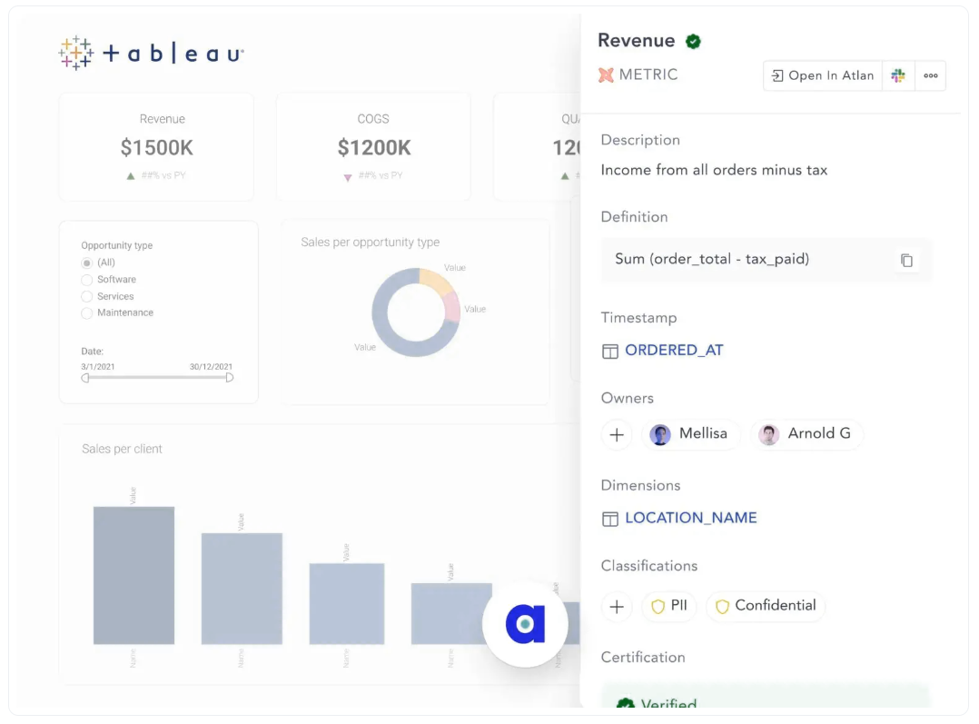

 | 在数据消费者和生产者中实现自助服务
 | Atlan使整个业务团队能够通过自助服务来满足他们的数据需求，这是现代数据堆栈及其迄今发展的核心功能。智能自动化、个性化和自定义元数据等功能使Atlan对每个团队来说都更加直观、灵活和有价值。
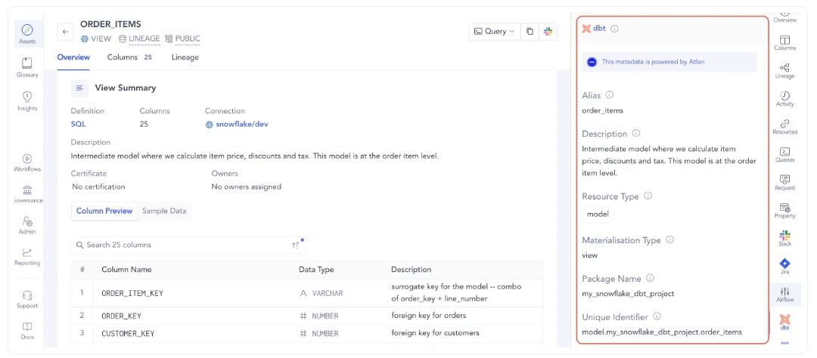

 | dbt数据目录的底线
 | 仅仅创建数据仓库或数据湖这样的数据资产是不够的。您必须确保业务和技术团队能够看到、发现和理解数据。数据目录在实现这一目标方面发挥着重要作用。
 | 数据治理、数据沿袭以及高级搜索和发现功能，您绝对应该试试Atlan。

Sheet2
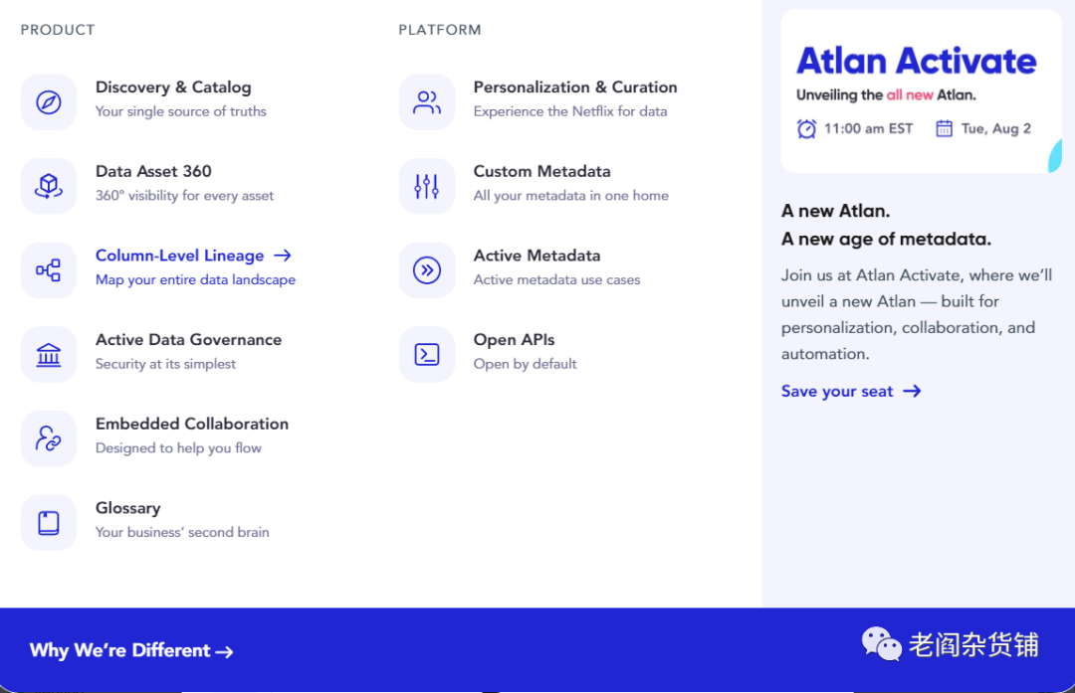
https://blog.csdn.net/zdsx1104/article/details/128979748
 | 开源地址：https://github.com/atlanhq

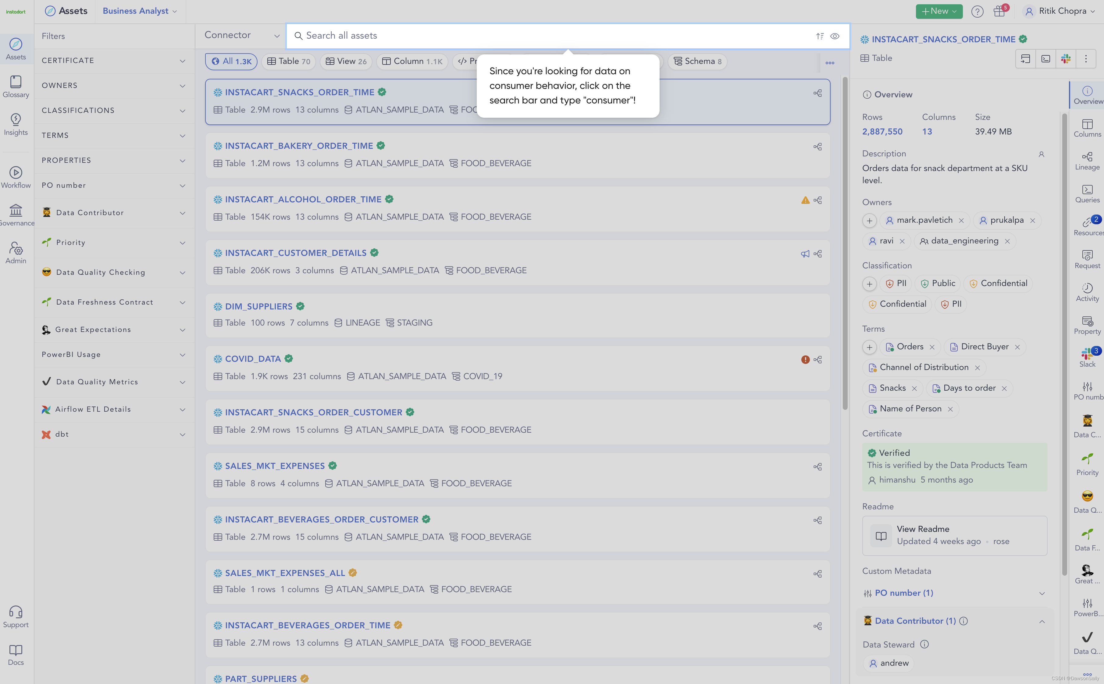

 | Ataccama
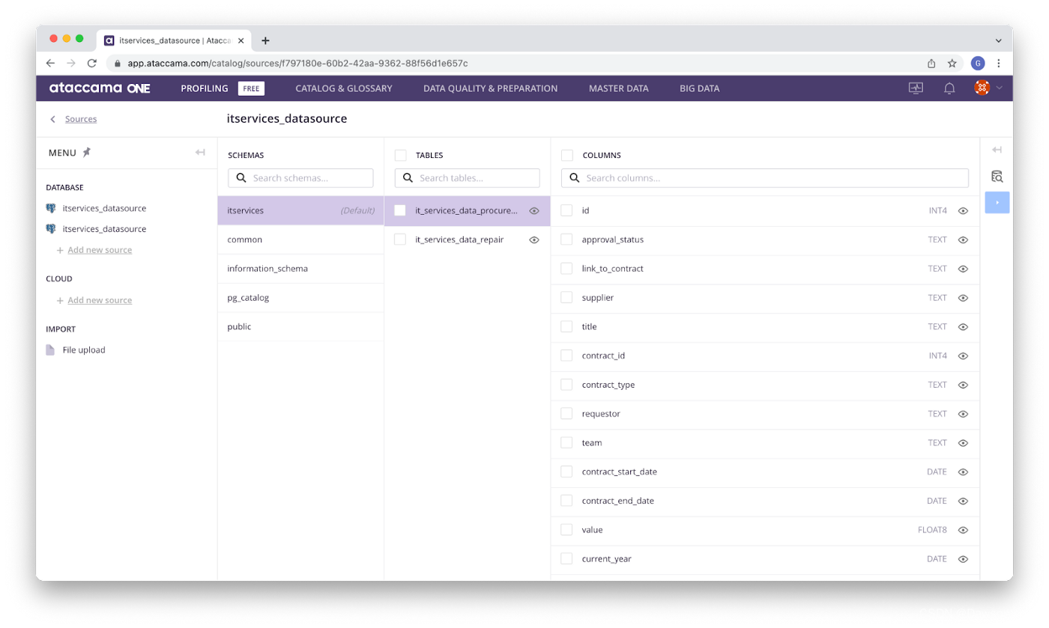

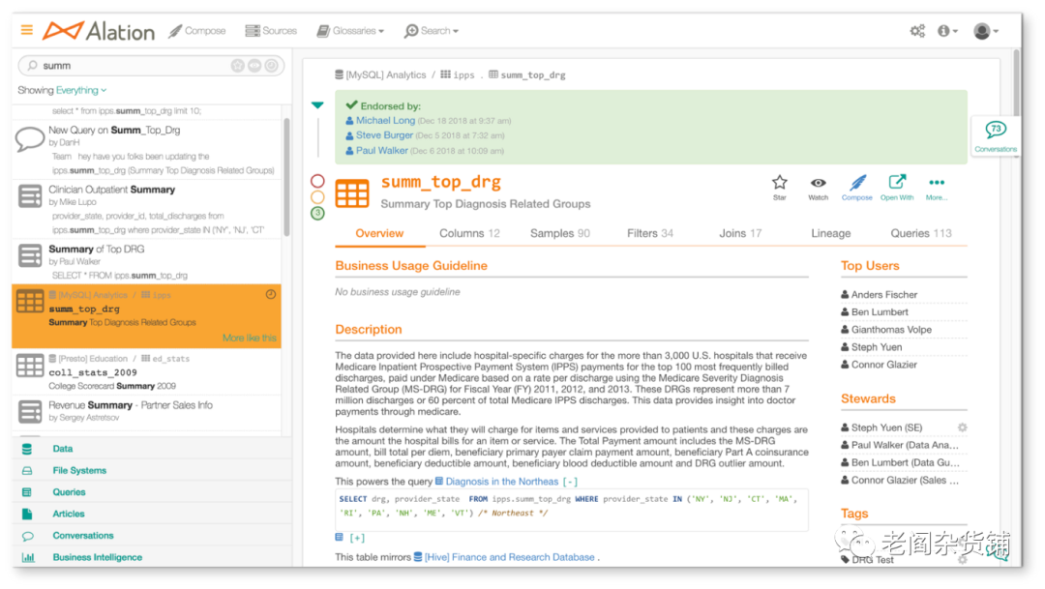

 |  | 数据目录3.0 - 面向不同数据用户的支持协作的数据目录工具

 |  | 时间阶段：现在

 |  | 代表产品：Atlan, Stemma, Acryl Data, Secoda,Metahpor Data

 |  | 随着企业使用数据的场景越来越丰富，另外数据技术栈也从私有化部署开始向公有云迁移。数据目录产品进入到了新的阶段，也就是3.0阶段。在这个阶段，数据目录产品的目标用户开始变成了企业使用数据的所有人。同时，因为是面向不同的角色，因此新的数据目录产品都需要支持不同角色的协同。就像设计领域的Figma，以及在线文档Notion一样。

 |  | 数据目录3.0的产品一般具备如下的一些特点：

 |  | 管理的对象从数据库表变为数据集

 |  | 在1.0时代，所有的管理的对象都是数据库表。在2.0时代，虽然已经有数据集的概念，但是大部分的对象还是数据库表。但是3.0时代，数据的种类越来越丰富，因此数据集已经是管理的对象。数据集包括数据库表，也包括各种不同类型的半结构化、非结构化数据。

 |  | 端到端的数据可见性

 |  | 在数据目录3.0时代，数据目录树提供企业所有人一个唯一可以信任的中心数据目录。不同的角色可以通过不同的授权，访问数据目录。

 |  | 数据目录本身就是一个大数据产品

 |  | 在数据目录3.0时代，所有的数据都会被管理、被查看以及被搜索。比如搜索日志、数据处理日志也会被数据目录产品管理和使用。这意味着数据目录产品本身就是一个大数据的产品。而且数据目录从传统的列表查看逐渐变为了可以被搜索、分析。

 |  | 天然支持协同

 |  | 数据目录不再仅仅是一个单一角色来维护管理的企业的数据资产目录，而是不同的角色参与共同建设的公司的数据资产平台。通过支持协同，就类似于github一样，所有人都可以根据权限和角色去维护企业的数据目录。这样才能让企业的数据资产变成一个集体智慧的产物。

 |  | 在产品方面，Atlan的整个产品族对于数据目录、数据资产管理已经比较完善了，并且内置支持协同。

Sheet3
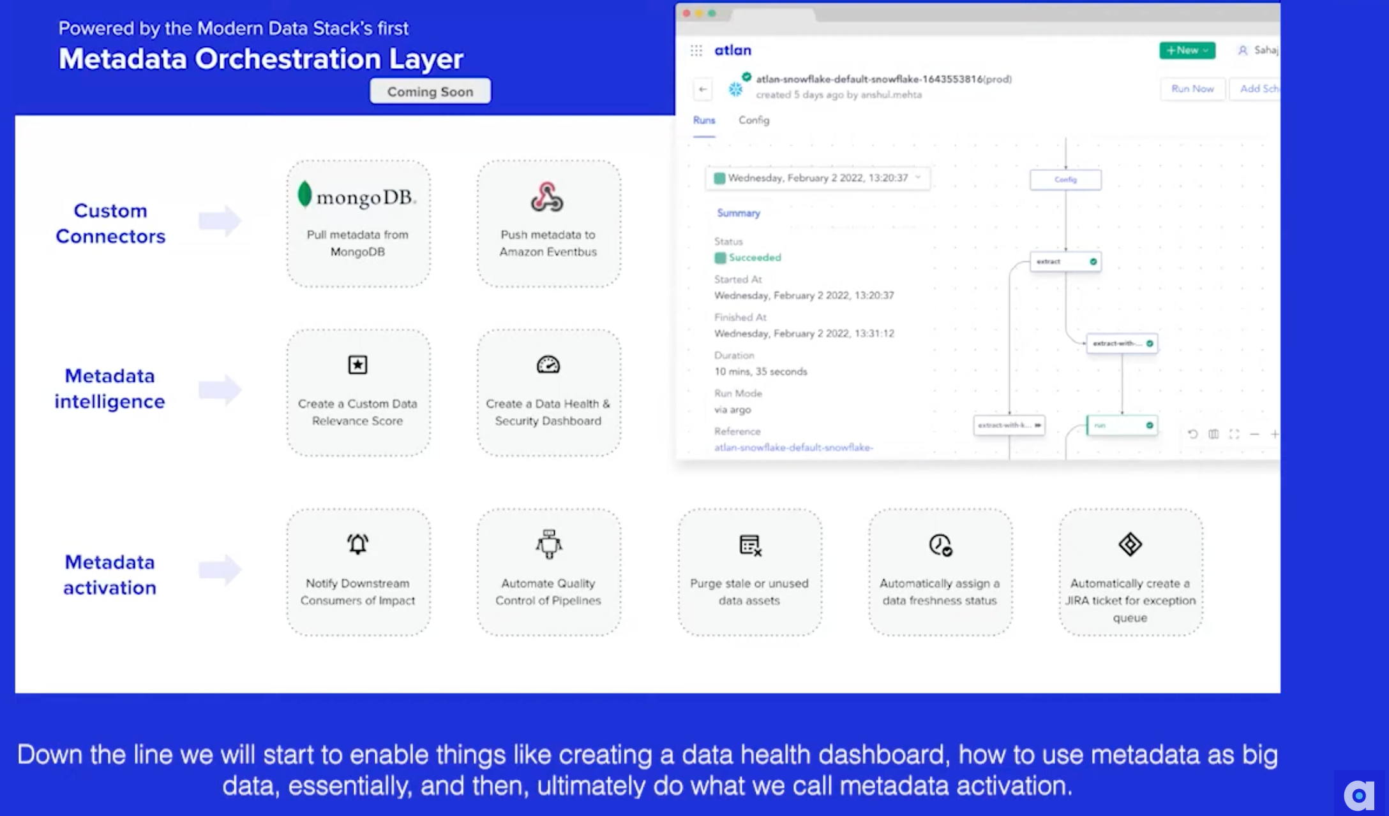
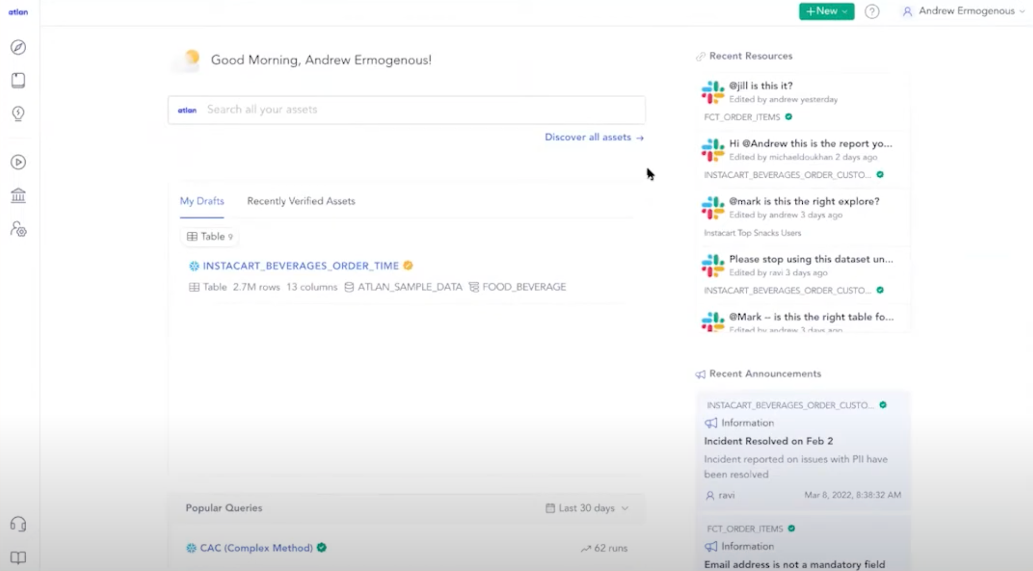
atlan | https://www.youtube.com/watch?v=AA9-hK94wq4

